Tables de production employées
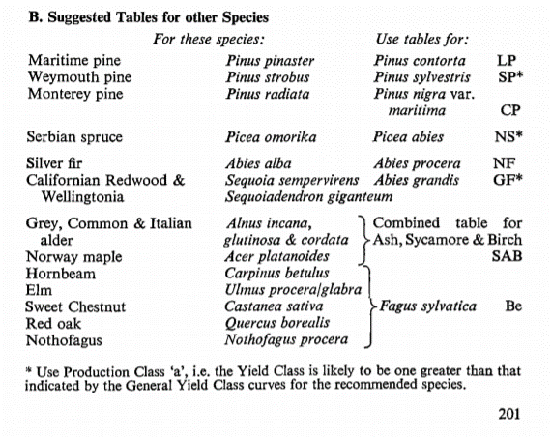
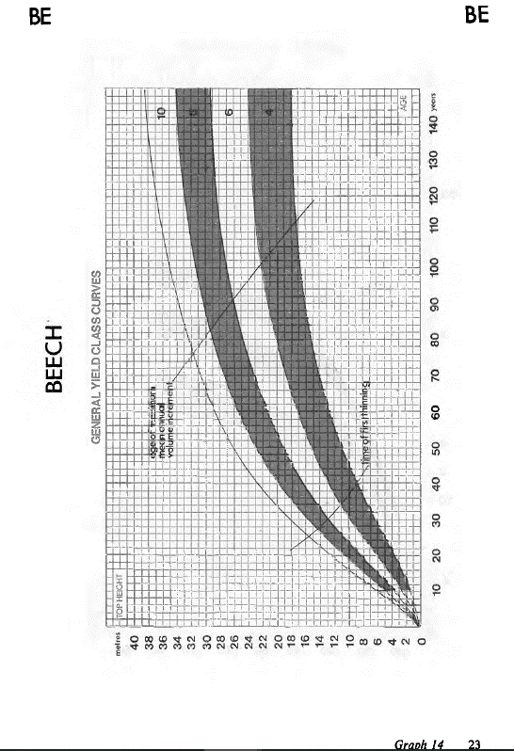
TABLES DE PRODUCTION EMPLOYEES

 | Douglas

 | Table utilisée : | Hamilton and Christies - Forest management tables (Grande-Bretagne)

 |  | Classe de fertilité 20 (forte)

 | Source : | Tables de production brittaniques
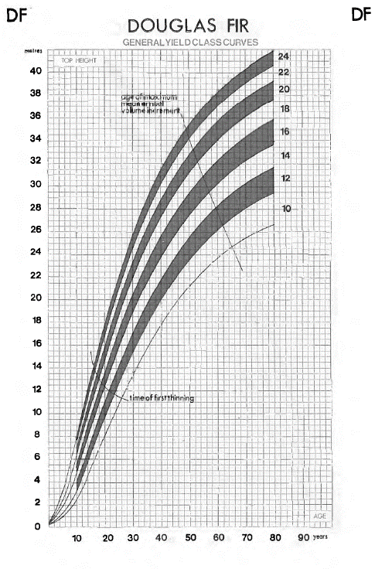

TABLES DE PRODUCTION EMPLOYEES

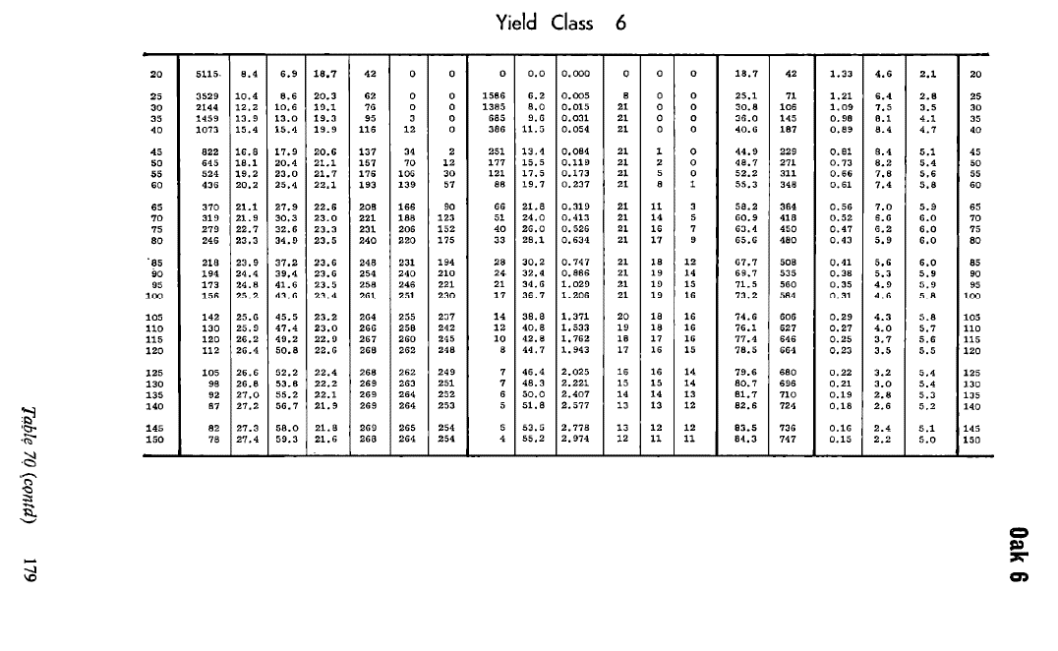
 | Merisier

 | Table utilisée : | Hamilton and Christies - Forest management tables (Grande-Bretagne)

 |  | A défaut de table à appliquer au merisier, la table retenue est la table du chêne, avec une classe de fertilité 6 (moyenne)

 | Source : | Tables de production brittaniques

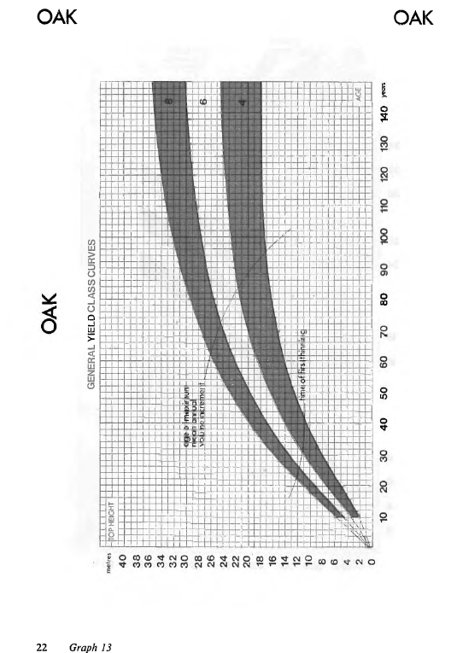

 | Pin Laricio de Calabre

 | Table utilisée : | Hamilton and Christies - Forest management tables (Grande-Bretagne)

 |  | Classe de fertilité 16 (forte)

 | Source : | Tables de production brittaniques
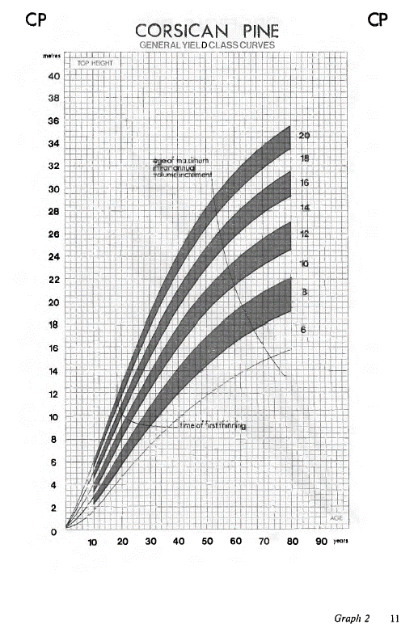

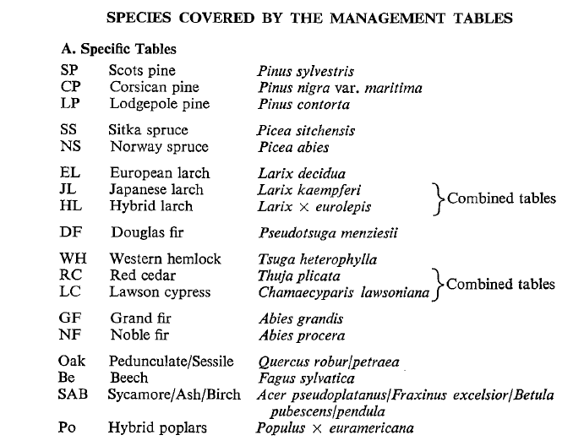

TABLES DE PRODUCTION EMPLOYEES

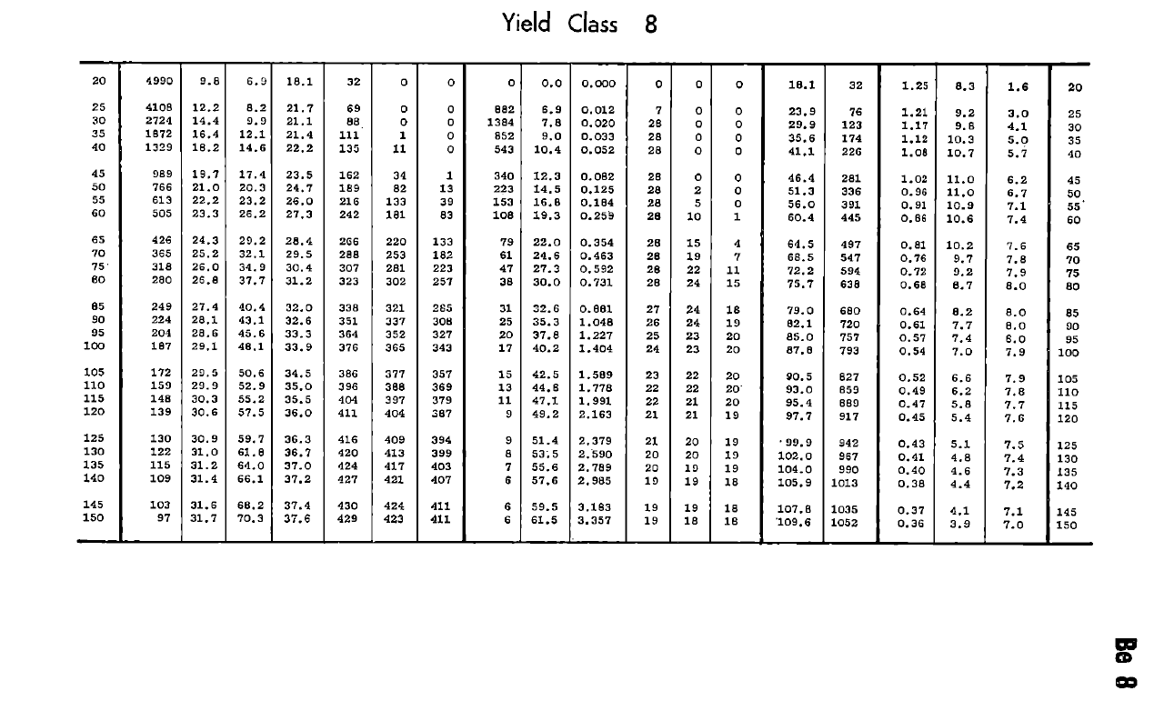
 | Chene rouge d'Amérique

 | Table utilisée : | Hamilton and Christies - Forest management tables (Grande-Bretagne)

 |  | Classe de fertilité 8 (forte)

 | Source : | Tables de production brittaniques

